DM45EM-S、EDM-S型电机接地噪音高压测试
1.电机装入治具
2.接线
棕（230V/220V）
黑（120V/110V）
蓝（230V/220V）
白（120V/110V）
3.对码
电机通电，电机声音或转动提示后，在10S内停止键2S，有声音转动提示对码成功
停止键
4.低压测试电机吸合
按到低压测试吸合，再长按发射器的上行健和下行键，测试电机刹车正常吸合，电机正常转动
5.测试噪音
★注意不要反转
开关打到高压，电机减速端靠近耳朵处听，无杂音异音、变音等现象，正反转都要检查
DOOYA 作业指导书JS-9-1.456 C/01
适用类型：DM45EM/S、EDM/S电机 | 制程站别：接地噪音高压测试 | 人数：1 | 标准工时： | 日期：2019/2/18
作业步骤：

6.测试微动开关
长按发射器下行键，电机逆时针转动，转动过程中扭一下行程头，电机停止转动，证明微动开关功能正常
★需要100%测试
★EDM型电机无微动开关，无需进行该操作
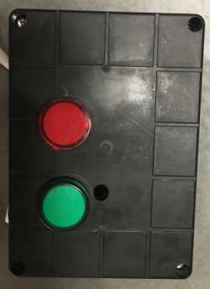
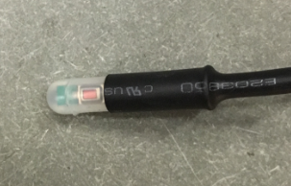
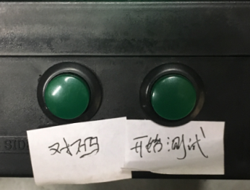
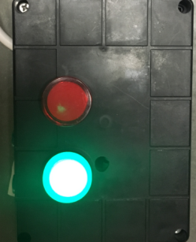
7.测试行程头霍尔信号
1.测试盒通电，红灯、绿灯各闪一下，随后闪红灯
2.按住行程头按钮，然后给电机上电，电机声音转动提示后松开按钮
3.电机声音提示完后按一下测试盒对码按钮，绿灯亮，电机声音转动提示，证明对码成功
4.按一下测试盒测试按钮，等测试盒红灯绿灯快速交替闪烁时往左或往右转三下内齿套，绿灯长亮，证明测试合格
★需要100%测试

按到高压，在按正反转，分贝仪距离电机减速端5CM处测噪音值
★按图示在外管减速端往下4-6cm，且分贝仪距离电机5cm处测试噪音值
5cm
4-6cm
高压、接地测试接线琴键夹
8.高压、接地测试电源线接线
接地线接左边琴键夹，蓝（白）、棕（黑）线接右边琴键夹
放大
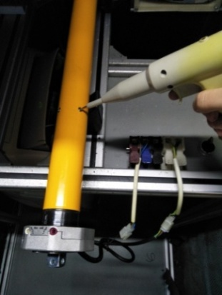
9.高压、接地测试
放大
测试枪头部金属部分触碰销子或接地螺丝及驱动头螺丝处，然后按下测试枪按钮，测试枪指示灯亮，开始测试
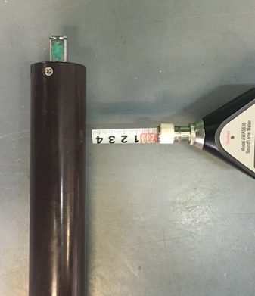
★测试不合格时设备红色指示灯亮，并伴有警报声音，按下“RESET”键重置设备
测试中，“TEST”黄色指示灯亮
测试结束，测试合格时，“PASS”绿色指示灯亮
测试结束，测试不合格时，“FAIL”红色指示灯亮，并伴有警报声音
RESET键

